Sheet1
WSL 304S LORA模组测试问题项：
1.OTAA方式入网失败或超时无提示（10min）,在此期间模块不休眠，平均电流保持在1.5mA，如果入网成功则会返回“joined”数据。
希望对入网时间有限制，入网时最少每个信道入网一次（8信道*1次），8信道都入网失败或超时（不超过30S）则停止入网并进行提示。
2.使用AT+SENDB指令发送数据时，可以不按十六进制数格式输入

希望处理方法：1.更改AT指令说明中关于这一点的描述；2.修改这一条指令

3.@@AT+DR可以设置为0-7之外的值，会返回OK，也会生效，设置为100，DR=100,设置为1000,DR=-24
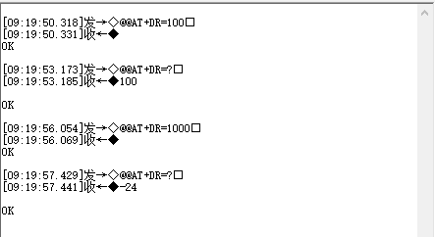
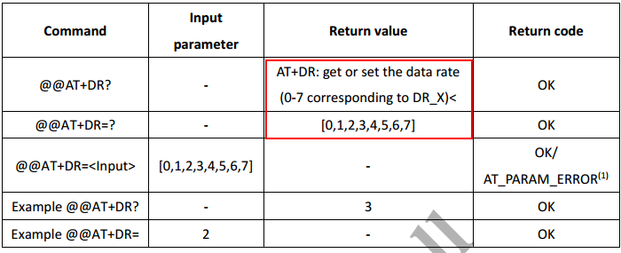

希望按照指令说明中的预设值是0-7，如果输入其他值，返回AT_PARAM_ERROR

4.指令只能设置为0和1两种结果的指令（ADR,CFM等），其值可以设置为100以上，返回OK，但是是将值设为1.


希望除了0和1之外的其他值都返回AT_PARAM_ERROR

5.AT+RX2DR指令的预设值可以为0-7，实际只能设置为0-5，设置为6和7时返回AT_PARAM_ERROR
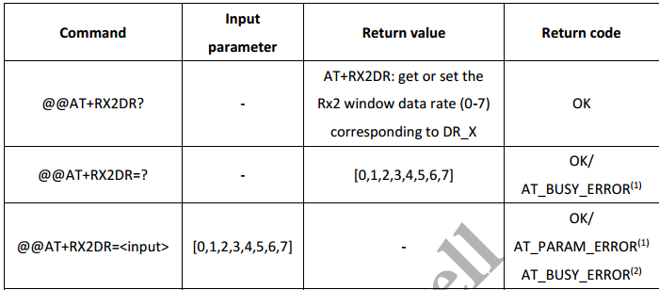

希望按照指令说明中的预设值是0-7，如果输入其他值，返回AT_PARAM_ERROR

6.AT+TXP命令预设值为0-5，实际范围为0-7

希望将预设值统一，文件说明里是5，则指令也是5，并将TXP的值和发射功率对照表列出来

7.使用SEND指令发送命令时，指令发送后立即返回OK，实际上模块还没有接收完数据，此时再发送数据，返回AT+ERROR

希望模组接收完之后在返回一个接收完毕的数据

其他在微信确认过解决了的问题
1.DEVADDR不能修改的问题
2.DEVADDE上电和指令查询时不同显示方法的问题
3.APPSKEY和NWKSKEY上电时有显示，指令查询时显示为0的问题
4.ID值修改后，导致其他参数变为0（复位后仍为0）的问题

更改后发回的文档：烧录工具操作说明，硬件部分连接说明，上位机的软件等文档

